상품제안서
베온 네모 PD 15W 고속 가정용 충전기 (C포트 1구) (케이블미포함) | 상품코드: F24445

 |  |  |  |  |  |  | 02-412-0044 | www.easy1.co.kr
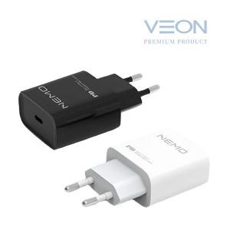

【상세/제작정보】 | 케이블미포함 색상 : 블랙,화이트 케이블미포함 1BOX 100개

【인쇄/포장옵션】 | 레이저 / 포장지포장

【공급단가】 | 수량 | 100~ | 300~ | 500~ | 1,000~ | 3,000~
*VAT별도 | 단가 | 3,780원 | 3,640원 | 3,500원 | 3,360원 | 3,270원

【상품 URL】 | https://dev.easy1.co.kr:443/src/goods_detail.php?gdno=24445

